상품제안서
써모스 캐리 루프 원터치 텀블러 750ml | 상품코드: S44511

 |  |  |  |  |  |  | 02-713-8555 | www.synergygift.co.kr
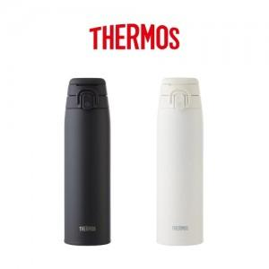

【상세/제작정보】

【인쇄/포장옵션】 | 실크, 레이저 / 포장지포장

【공급단가】 | 수량 | 20~ | 50~ | 100~ | 300~ | 500~
*VAT별도 | 단가 | 30,300원 | 28,600원 | 27,900원 | 26,900원 | 26,300원

【상품 URL】 | https://www.synergygift.co.kr:443/src/goods_detail.php?gdno=44511

